スポンサー公告
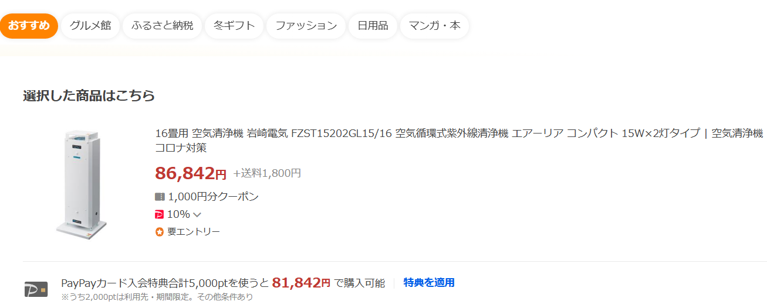
今年度で販売終了
年末期間限定販売
ご注文はこちらまで
hy_food-safety@outlook.jp
氏名・会社名・住所・台数
56,500円

Food・Saftyなら
なんと32,142円引き

.

48 ノロウイルス関連情報
ノロウイルス指数平年同等 散発事故発生 |  |  |  |  |  |  |  | 出典:東京都感染症情報センター
 |  |  |  |  |  |  |  | （最近５年間の週値の比較） ノロウイルスの感染周期は4年ですね やや感染度合いが低い! |  |  |  |  | .
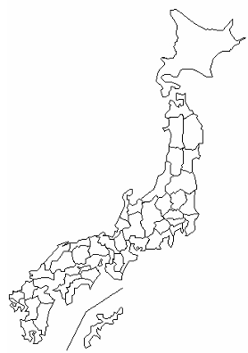
東京都は レベル 2 ; 全国平均 (レベル2) 3.55

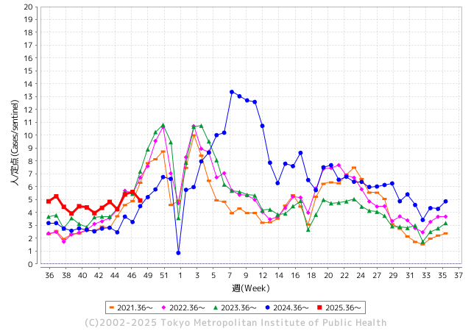
ノロウイルス今週のニュース
今週ですが、 全国で 6件
 |  |  |  |  |  |  |  |  |  |  |  | -

 |  |  |  |  |  |  |  |  |  |  |  | レベル5

 |  |  |  |  |  |  |  |  |  |  |  | レベル4

 |  |  |  |  |  |  |  |  |  |  |  | レベル3

 |  |  |  |  |  |  |  |  |  |  |  | レベル2
 |  |  |  |  |  |  |  |  |  |  |  | レベル1
GⅡ 47週 0例 |  |  |  |  | GⅡ48週 0例
地方衛生研究所情報 |  |  | 傾向 | 全国警戒ランク2に減少 | 出典：地方衛生研究所ネットワーク
★数年間では、平均的比率でノロウイルス継続 |  |  |  |  |  |  |  | http://idsc.tokyo-eiken.go.jp/diseases/gastro/gastro/
 |  |  |  | 流行警報 | 警戒警報
 | 2025-12-01 |  | 低散発 | 定点観測値 |  | ▲:減少 | 今週のニュース（Noroｖｉｒｕｓ） (12/1-12/7) |  |  |  | 8 | 9
先週
今週
都道府県名 | 流行 ☆増加 ★減少☆★1つで約1ポイント |  |  | 2025/47週 | 2025/48週 |  | 大量発症事故（業種／内容） 今週 , 先週 |  |  |  | ニュースソース | 日時
北海道 | ★ |  |  | 2.52 | 2.15 | ▲ 0.37 |  |  |  |  |  |  | 北海道
青森県 | ★ |  |  | 2.56 | 1.71 | ▲ 0.85 |  |  |  |  |  |  | 青森県
岩手県 | ☆ |  |  | 4.41 | 4.56 | 0.15 | 感染性胃腸炎の集団発生があったのは、二戸保健所管内の教育・保育施設です。12月3日（水）にこの教育・保健者施設から二戸保健所に「複数名の園児と職員が嘔吐、下痢等の症状が出ている」旨の連絡がありました。その日から二戸保健所が調査を開始、11月22日（土）から12月3日（水）にかけて利用者と職員に嘔吐、下痢、発熱等の症状があったことを確認しました。有症者は計25人です。 |  |  |  | 岩手県 | 2025-12-04 | 岩手県
宮城県 | ★ |  |  | 2.61 | 2.52 | ▲ 0.09 |  |  |  |  |  |  | 宮城県
秋田県 | ★ |  |  | 3.08 | 1.92 | ▲ 1.16 |  |  |  |  |  |  | 秋田県
山形県 | ★★ |  |  | 3.35 | 1.65 | ▲ 1.70 |  |  |  |  |  |  | 山形県
福島県 | ☆ |  |  | 2.61 | 3.07 | 0.46 |  |  |  |  |  |  | 福島県
茨城県 | ☆ |  |  | 4.08 | 4.18 | 0.10 |  |  |  |  |  |  | 茨城県
栃木県 | ★ |  |  | 2 | 1.46 | ▲ 0.54 |  |  |  |  |  |  | 栃木県
群馬県 | ★★★ |  |  | 7.12 | 4.32 | ▲ 2.80 |  |  |  |  |  |  | 群馬県
埼玉県 | ★ |  |  | 4.82 | 4.32 | ▲ 0.50 |  |  |  |  |  |  | 埼玉県
千葉県 | ★ |  |  | 3.55 | 3.13 | ▲ 0.42 | 保健所の調査で患者からアストロウイルスが検出されていて、重症者はいないということです。 アストロウイルスは便や嘔吐物から感染し、ノロウイルスに比べて症状が軽い傾向がありますが、アルコール消毒の効き目が低く、石けんを使った手洗いが有効です。 |  |  |  | 千葉テレビ | 2025-11-25 | 千葉県
東京都 | ★ |  |  | 5.59 | 4.93 | ▲ 0.66 |  |  |  |  |  |  | 東京都
神奈川県 | ★ |  |  | 3.66 | 3.5 | ▲ 0.16 |  |  |  |  |  |  | 神奈川県
新潟県 | ★ |  |  | 2.67 | 2.23 | ▲ 0.44 |  |  |  |  |  |  | 新潟県
富山県 | ☆ |  |  | 4.17 | 4.31 | 0.14 |  |  |  |  |  |  | 富山県
石川県 | ★★ |  |  | 8.64 | 7.11 | ▲ 1.53 |  |  |  |  |  |  | 石川県
福井県 | ★ |  |  | 4.24 | 2.96 | ▲ 1.28 |  |  |  |  |  |  | 福井県
山梨県 | ★ |  |  | 4.38 | 3.86 | ▲ 0.52 |  |  |  |  |  |  | 山梨県
長野県 | ★ |  |  | 2.92 | 2.48 | ▲ 0.44 | 長野県上田市の飲食店でノロウイルスによる食中毒が発生しました。弁当や仕出し料理を食べた26人が下痢、腹痛などの症状を訴えたということです。 長野県健康福祉部によりますと、12月1日午前9時ごろ、患者から「仕出し料理を16人で食べたところ、うち4人が胃腸炎の症状を訴え、1人からノロウイルスが検出された」といった旨の連絡が上田保健所にありました。 |  |  |  | 長野放送 | 2025-12-05 | 長野県
岐阜県 | ☆ |  |  | 7.89 | 8.07 | 0.18 |  |  |  |  |  |  | 岐阜県
静岡県 | ★ |  |  | 3.57 | 2.56 | ▲ 1.01 |  |  |  |  |  |  | 静岡県
愛知県 | ★ |  |  | 4.69 | 3.83 | ▲ 0.86 |  |  |  |  |  |  | 愛知県
三重県 | ☆ |  |  | 1.89 | 2.32 | 0.43 |  |  |  |  |  |  | 三重県
滋賀県 | ☆ |  |  | 2.4 | 3.09 | 0.69 |  |  |  |  |  |  | 滋賀県
京都府 | ★ |  |  | 3.75 | 3.08 | ▲ 0.67 |  |  |  |  |  |  | 京都府
大阪府 | ★ |  |  | 3.19 | 3.08 | ▲ 0.11 |  |  |  |  |  |  | 大阪府
兵庫県 | ★ |  |  | 3.61 | 3.27 | ▲ 0.34 | 兵庫県尼崎市保健所は５日、同市塚口町１の飲食店「松葉寿司」の仕出し料理を食べた１０～７０代の男女１６人が、下痢や発熱、嘔吐などの症状を訴え、このうち６人からノロウイルスが検出されたと発表した。市保健所は食中毒と断定し、同店に同日から３日間の営業停止を命じた。 |  |  |  | 神戸新聞 | 2025-12-05 | 兵庫県
奈良県 | ★ |  |  | 3.63 | 2.63 | ▲ 1.00 |  |  |  |  |  |  | 奈良県
和歌山県 | ★ |  |  | 2.33 | 1.74 | ▲ 0.59 |  |  |  |  |  |  | 和歌山県
鳥取県 | ★ |  |  | 3.26 | 2.74 | ▲ 0.52 |  |  |  |  |  |  | 鳥取県
島根県 | ★★ |  |  | 3.82 | 2.36 | ▲ 1.46 |  |  |  |  |  |  | 島根県
岡山県 | ★ |  |  | 2.61 | 2.21 | ▲ 0.40 |  |  |  |  |  |  | 岡山県
広島県 | ★ |  |  | 3.84 | 3.74 | ▲ 0.10 |  |  |  |  |  |  | 広島県
山口県 | ★ |  |  | 3.5 | 3.4 | ▲ 0.10 |  |  |  |  |  |  | 山口県
徳島県 | ★ |  |  | 2.57 | 2.38 | ▲ 0.19 |  |  |  |  |  |  | 徳島県
香川県 | ★ |  |  | 5.19 | 3.88 | ▲ 1.31 |  |  |  |  |  |  | 香川県
愛媛県 | ☆ |  |  | 4.37 | 5.35 | 0.98 | 愛媛県は5日、今治市八町西のサービス付き高齢者向け住宅「おあしす中央」で、入居者15人（62～96歳）が下痢や発熱などの症状を訴え、このうち12人と調理従事者からノロウイルスが検出されたと発表した。 今治保健所は、施設内で提供された食事が原因の食中毒と断定し、施設を5日からの4日間、調理業務停止の処分とした。全員おおむね回復しているという。 |  |  |  | 愛媛新聞 | 2025-12-06 | 愛媛県
高知県 | ☆ |  |  | 1.95 | 2.35 | 0.40 |  |  |  |  |  |  | 高知県
福岡県 | ★ |  |  | 5.5 | 4.2 | ▲ 1.30 | 福岡市によりますと、2日から5日にかけて、0歳から2歳の園児17人、職員1人が嘔吐や下痢、腹痛の症状を訴えています。このうち3人からノロウイルスが検出され、市は感染性胃腸炎の集団発生とみています。重症の人はおらず全員、快方に向かっているということです。 |  |  |  | FBS | 2025-12-05 | 福岡県
佐賀県 | ★ |  |  | 2.67 | 1.33 | ▲ 1.34 |  |  |  |  |  |  | 佐賀県
長崎県 | ★ |  |  | 2.65 | 2.16 | ▲ 0.49 |  |  |  |  |  |  | 長崎県
熊本県 | ★ |  |  | 3.75 | 2.69 | ▲ 1.06 |  |  |  |  |  |  | 熊本県
大分県 | ☆ |  |  | 7.69 | 7.86 | 0.17 |  |  |  |  |  |  | 大分県
宮崎県 | ★★ |  |  | 8.47 | 6.87 | ▲ 1.60 |  |  |  |  |  |  | 宮崎県
鹿児島県 | ☆ |  |  | 4.29 | 4.45 | 0.16 |  |  |  |  |  |  | 鹿児島県
沖縄県 | ★ |  |  | 3.72 | 3.24 | ▲ 0.48 | 読谷村内の中学校の2年生2人が、修学旅行後に体調不良となりノロウイルスと診断されたことが5日、関係者への取材で分かった。他に腹痛や吐き気、下痢などノロウイルスと同様の症状を訴える生徒が40人ほどいるという。学校は9日まで2年生を学年閉鎖すると決めた。 |  |  |  | 沖縄タイムス | 2025-12-06 | 沖縄県
全国 | ★ |  |  | 4.02 | 3.55 | ▲ 0.47
 |  |  |  |  |  |  |  |  |  |  | 0 | 0
 |  |  |  | 今週 |  |  | 管理レベル「2」
 |  | 先週に比べて全国平均は |  |  |  | 3.55 | ：先週より | ▲ 0.47
 |  | 東京都は |  |  |  | 4.93 | ：先週より | ▲ 0.66
 |  | 最高指数は |  |  | 岐阜県 | 8.07 | 全国で10.00を超える都道府県数は |  | 0ヶ所 | 増減 | +0

2 | 9-10月、4月以降 施設の所在市町村で 流行・食中毒が報告される 定点観測値が5.00前後 |  |  |  |  | 【情報共有】 週間・情報収集/情報は毎週確認する 【常設】 嘔吐物処理セットの配備 【体調管理】従業員の健康状況を徹底し、不良者は調理・加工ラインより外す

48 衛生訓話
毎週 ひとつ 覚えていきましょう
今週のお題 ( ノロウイルスの感染予防 )
流行が始まりました。(職場にはノロウイルスが侵入しています)
↓ 職場の先輩は以下のことを理解して わかり易く 指導しましょう ↓

ノロウイルスはお腹の中にいます
 |  | ★2024年は、ノロウイルスが大流行しました。 ★ノロウイルスは、インフルエンザウイルスと同じように人に 毎年感染することができるように遺伝子が変化します。 ノロウイルスは、感染した人の体内で変化し、何年かの周期で大流行します。 ★ノロウイルスの研究は歴史が浅く、あまり詳しいことは分 かっていませんが、今年は2024年に流行したGⅡ-4,や Ⅱ-17が主な流行の原因となりそうです。 ★昨年たまたま感染した方も、今年は免疫があると思い込ま ず、しっかり手洗いと体調管理をお願いします。

手洗いが大切です。仕事の前、食事の前、トイレの後、休憩の後

 | GII.4 2000年代以降、世界的に繰り返し流行を起こしてきた型で、日本でも依然として検出されています。 長期的に「定番株」として存在し続けています。 GII.17 近年、海外から流入したとされる新しい型で、2024年には国内でも検出例が増加しました。 多くの人が免疫を持たないため、感染拡大の一因となったと考えられています。

48 国内感染症情報
2025年第47週（11月17日〜11月23日） |  | 対前週 インフルエンザ 26% 増加 新型コロナウイルス -17% 減少
1類感染症 | 報告なし
2類感染症 | 結核例 195例
指定感染症 新型コロナウイルス感染症 | 厚生労働省：国内の発生状況など https://www.mhlw.go.jp/stf/covid-19/kokunainohasseijoukyou.html#h2_1 厚生労働省：データからわかる－新型コロナウイルス感染症情報－ https：//covid19.mhlw.go.jp/
 | https://www.mhlw.go.jp/stf/covid-19/kokunainohasseijoukyou.html#h2_1
 | 厚生労働省：データからわかる－新型コロナウイルス感染症情報－
 | https：//covid19.mhlw.go.jp/
腸管出血性大腸菌感染症 | 腸管出血性大腸菌感染症74例（有症者31例、うちHUS‌1例） 感染地域：国内43例、韓国4例、国内・国外不明27例 国内の感染地域：‌‌愛知県5例、宮崎県4例、大阪府3例、愛媛県3例、東京都2例、福岡県2例、長崎県2例、沖縄県2例、北海道1例、宮城県1例、群馬県1例、埼玉県1例、千葉県1例、神奈川県1例、新潟県1例、 長野県1例、三重県1例、京都府1例、熊本県1例、鹿児島県1例、国内（都道府県不明）8例
 | 年齢群：‌‌1歳（ 3 例 ）、 2歳（ 1 例 ）、 4歳（ 3 例 ）、 5歳（ 2 例 ）、 10代（6例）、 20代（22例）、30 代（ 6 例 ）、 40代（11例）、50代（10例）、60 代（4 例 ）、 70 代（4 例 ）、80代（2例） | 血清群・毒素型：‌‌O157‌VT1・VT2（15例）、O157‌VT2（14例）、O26‌VT1（12例）、O103‌VT1（3例）、O157‌VT1（2例）、 O115‌VT1（1例）、O148‌VT2‌（1例）、O26‌VT2（1例）、O91‌VT1（1例）、‌ その他・不明（24例） 累積報告数：4,021例（有症者2,310例、うちHUS‌53例．死亡3例）
4類感染症 | E型肝炎7例‌ 感染地域（感染源）：‌‌北海道1例（鹿肉のたたき）、東京都1例（生肉）、 新潟県1例（不明）、岐阜県1例（不明）、滋賀県1例（豚肉）、 国内（都道府県不明）2例（豚肉1例、不明1例） A型肝炎4例‌ 感染地域：‌東京都1例、福岡県1例、熊本県1例、 ウズベキスタン/カザフスタン/キルギス1例 | レジオネラ症36例（肺炎型35例、ポンティアック熱型1例） ‌ 感染地域：‌愛知県5例、兵庫県3例、岐阜県2例、静岡県2例、奈良県2例、福岡県2例、北海道1例、青森県1例、岩手県1例、 秋田県1例、山形県1例、栃木県1例、群馬県1例、千葉県1例、東京都1例、石川県1例、山梨県1例、長野県1例、三重県1例、広島県1例、香川県1例、愛媛県1例、群馬県/埼玉県1例、インド1例、国内・国外不明2例 ‌ ‌年齢群：‌50代（5例）、60代（6例）、70代（10例）、80代（13例）、90代以上（2例） 累積報告数：2,211例
5類感染症
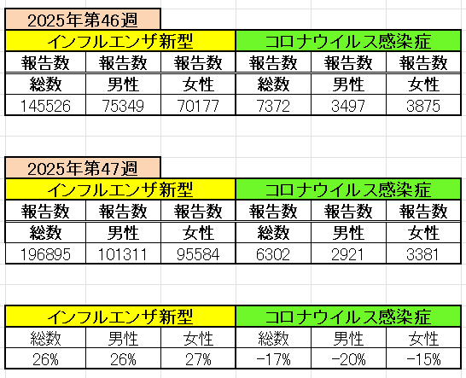
インフルエンザ と 新型コロナ

 |  | 注意

 |  | 対前週 インフルエンザ 26% 増加 新型コロナウイルス -17% 減少

48 感染症統計
届出感染症 第三類 |  |  |  |  |  |  |  |  |  |  |  |  |  | 届出感染症 第三類 細菌性赤痢菌
 |  |  |  |  |  |  |  |  |  |  |  |  |  | 全国 報告数推移 届出患者数（人）
 | 1月 | 2月 | 3月 | 4月 | 5月 | 6月 | 7月 | 8月 | 9月 | 10月 | 11月 | 12月 | 合計 |  | 1月 | 2月 | 3月 | 4月 | 5月 | 6月 | 7月 | 8月 | 9月 | 10月 | 11月 | 12月 | 合計
 | 687 | 531 | 579 | 739 | 1,458 | 2,651 | 4,176 | 4,513 | 3,578 | 2,967 | 1,597 | 943 | 24,419 |  | 31 | 24 | 51 | 21 | 33 | 22 | 27 | 46 | 27 | 57 | 34 | 50 | 423
 |  |  |  |  |  |  |  |  |  |  | 今週 |  |  |  |  |  |  |  |  |  |  |  |  |  | 今週
 |  |  |  |  |  |  |  |  |  |  | 67 |  |  |  |  |  |  |  |  |  |  |  |  |  | 2
2025年 | 142 | 95 | 86 | 111 | 217 | 308 | 838 | 715 | 645 | 643 | 295 |  | 4,095 | 2025年 | 2 | 4 | 6 | 4 | 8 | 0 | 5 | 7 | 5 | 8 | 3 |  | 52 | 0
2024年 | 103 | 102 | 114 | 122 | 257 | 308 | 519 | 708 | 541 | 533 | 277 | 158 | 3,742 | 2024年 | 4 | 4 | 4 | 8 | 1 | 2 | 6 | 21 | 12 | 8 | 0 | 4 | 74
2023年 | 84 | 62 | 99 | 112 | 224 | 526 | 521 | 768 | 454 | 390 | 416 | 154 | 3,810 | 2023年 | 1 | 1 | 4 | 2 | 2 | 7 | 7 | 3 | 1 | 7 | 7 | 5 | 47
2022年 | 81 | 39 | 72 | 89 | 258 | 416 | 554 | 568 | 578 | 337 | 169 | 168 | 3,329 | 2022年 | 0 | 5 | 4 | 1 | 1 | 1 | 1 | 1 | 0 | 0 | 0 | 2 | 16
2021年 | 81 | 48 | 71 | 128 | 171 | 350 | 569 | 553 | 458 | 306 | 221 | 229 | 3,185 | 2021年 | 1 | 2 | 1 | 0 | 0 | 0 | 1 | 1 | 0 | 1 | 0 | 0 | 7
2020年 | 112 | 85 | 60 | 97 | 95 | 305 | 544 | 449 | 475 | 505 | 219 | 98 | 3,044 | 2020年 | 16 | 1 | 19 | 3 | 13 | 1 | 2 | 2 | 0 | 24 | 4 | 2 | 87
2011年8月に外食チェーン店が原因とされた赤痢菌Shigella sonneiの広域集団感染事例が青森県、宮城県、山形県、福島県において発生した。本事例は、それとほぼ同時期に発生しておりその関連性が強く疑われた事例である。
2025年 第48週（11/24～11/30） |  |  |  |  |  |  |  |  |  |  |  |  |  | 2025年 第48週（11/24～11/30）

腸管出血性大腸菌 |  |  | 例年並み |  |  |  |  |  |  |  |  |  |  |  | 赤痢 | 例年並み
Ｈ２９／８月は非常に多かった

腸管出血性大腸菌
 | 2025年 | 2024年 | 2023年 | 2022年 | 2021年 | 2020年
 | 142 | 103 | 84 | 81 | 81 | 112
 | 95 | 102 | 62 | 39 | 48 | 85
 | 86 | 114 | 99 | 72 | 71 | 60
 | 111 | 122 | 112 | 89 | 128 | 97
 | 217 | 257 | 224 | 258 | 171 | 95
 | 308 | 308 | 526 | 416 | 350 | 305
 | 838 | 519 | 521 | 554 | 569 | 544
 | 715 | 708 | 768 | 568 | 553 | 449
 | 645 | 541 | 454 | 578 | 458 | 475
 | 643 | 533 | 390 | 337 | 306 | 505
 | 295 | 277 | 416 | 169 | 221 | 219
 |  | 158 | 154 | 168 | 229 | 98
細菌性赤痢菌
 | 2025年 | 2024年 | 2023年 | 2022年 | 2021年 | 2020年
 | 2 | 4 | 1 | 0 | 1 | 16
 | 4 | 4 | 1 | 5 | 2 | 1
 | 6 | 4 | 4 | 4 | 1 | 19
 | 4 | 8 | 2 | 1 | 0 | 3
 | 8 | 1 | 2 | 1 | 0 | 13
 | 0 | 2 | 7 | 1 | 0 | 1
 | 5 | 6 | 7 | 1 | 1 | 2
 | 7 | 21 | 3 | 1 | 1 | 2
 | 5 | 12 | 1 | 0 | 0 | 0
 | 8 | 8 | 7 | 0 | 1 | 24
 | 3 | 0 | 7 | 0 | 0 | 4
 |  | 4 | 5 | 2 | 0 | 2

※2023年 第11週（3/13～3/19） 現在

 |  |  |  |  |  |  |  |  |  |  |  |  |  |  | 腸管系感染症は新型コロナウイルス予防の手洗い、手指消毒で
 |  |  |  |  |  |  |  |  |  |  |  |  |  |  | 圧倒的に感染防御できている

